关系图
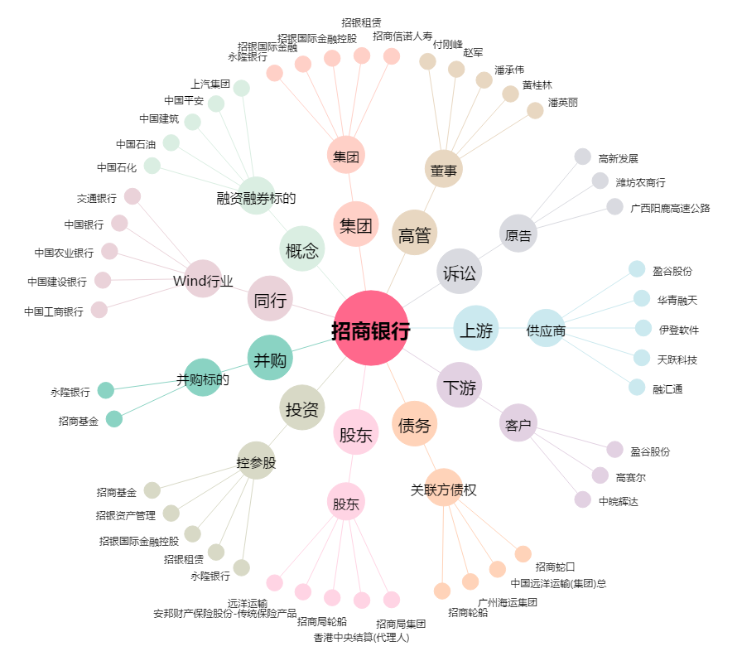
招商银行[600036.SH] - 关系概览图

